Sheet1
 |  |  |  |  | Cronograma de Desarrollo

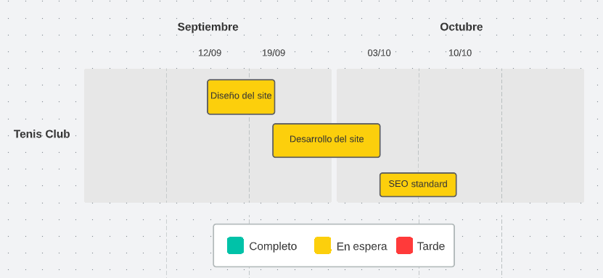
Presupuesto Web
 |  | Presupuesto válido hasta el: 11/09/2022

Nombre: | Fecha: | Nº proyecto:
Los Almendros Tenis Club | 05/09/2022 | 1

P. Descripción | Cantidad | Precio x hora | Cantidad horas | Precio Total
01 Diseño del site | 1 | $ 25.00 | 15 | $ 375.00
02 Desarrollo del site | 1 | $ 25.00 | 25 | $ 625.00
03 SEO Standard | 1 | $ 25.00 | 10 | $ 250.00
 |  |  | Total | $ 1,250.00

Nombre:
Ezequiel Santalla

Dirección:
Mar del Plata

Contact Me | Términos y condiciones | * El pago se ralizará 50% al iniciar el proyecto y 50% al finalizar.
Teléfono: +54 2236015315 |  | * Una vez aprobado el presupuesto se redactará un breve contrato que tendrá que ser firmado por cliente y proveerdor con los servicios y clausulas detallados.

Servicios Detallados:

[1] Diseño del site
- Diseño de los frameworks (Bootstrap) para definir la estructura del site.
- Diseño de las páginas (Inicio, Deportes, Fotos, El Club, Contacto y Ubicación) en versión Desktop y Mobile.

[2] Desarrollo del site
- Creación y desarrollo de las páginas diseñadas previamente.
- Implementación de formulario en la página de Contacto.
- Pie de página con las redes sociales del club y el código QR de AFIP

[3] SEO Standard
- SEO con descripción de cada página y keywords necesarias.
- Enviar Sitemap a Google.

